令和8年春1
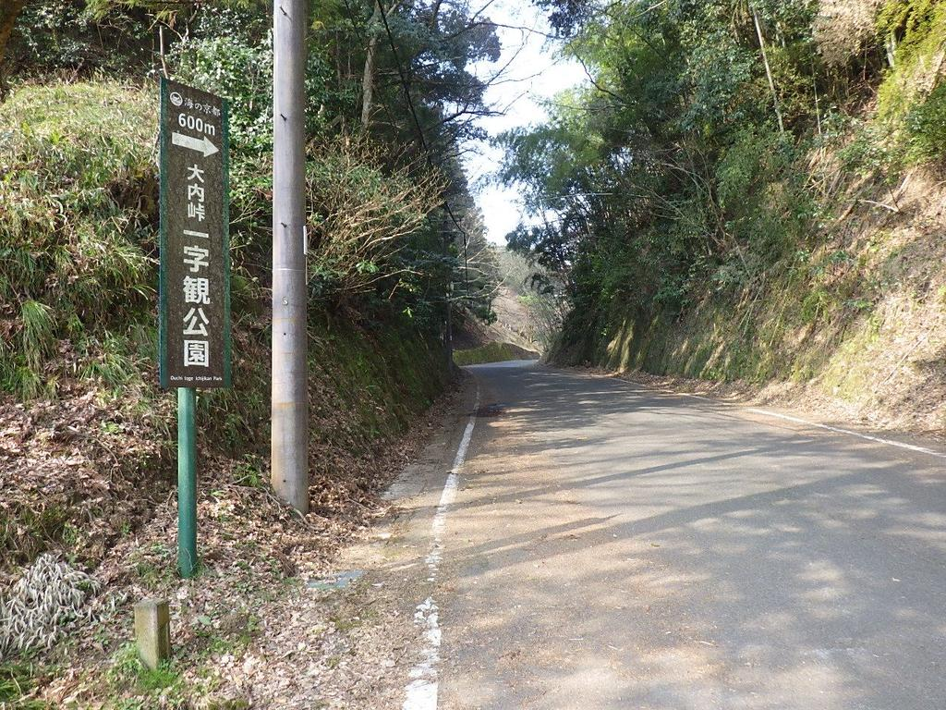 | №1

 | 令和8年度

 | 令和8年4月5日(日)

 | さわやか・ボランティアロード

 | 府道 一字観公園入口手前

 | 清掃

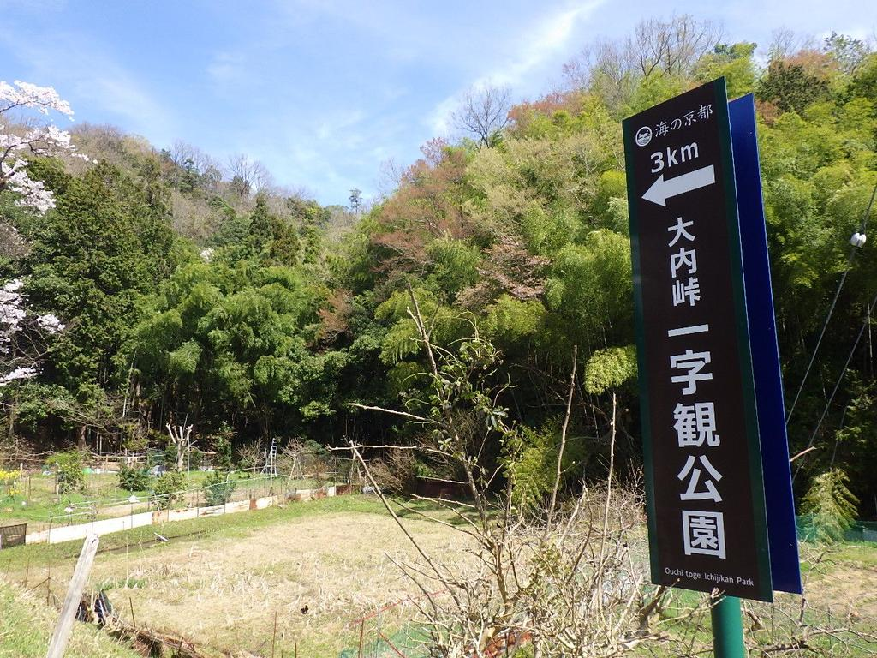 | №2

 | 同上

 | 府道 一字観公園案内看板付近

 | 清掃

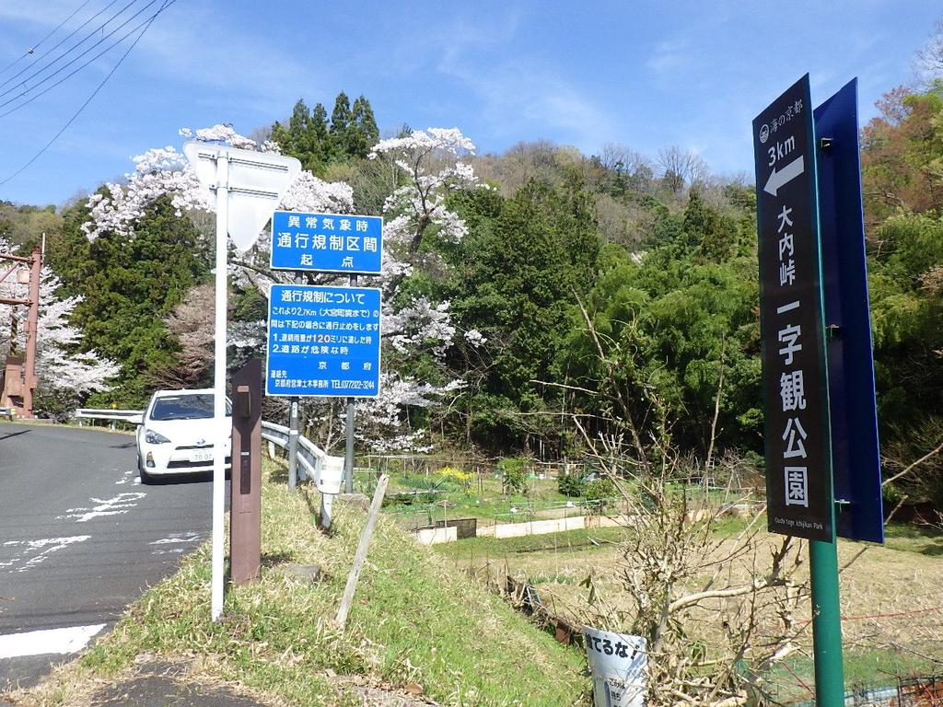 | №3

 | 同上

 | 府道 通行規制区間起点付近

 | 清掃

春2
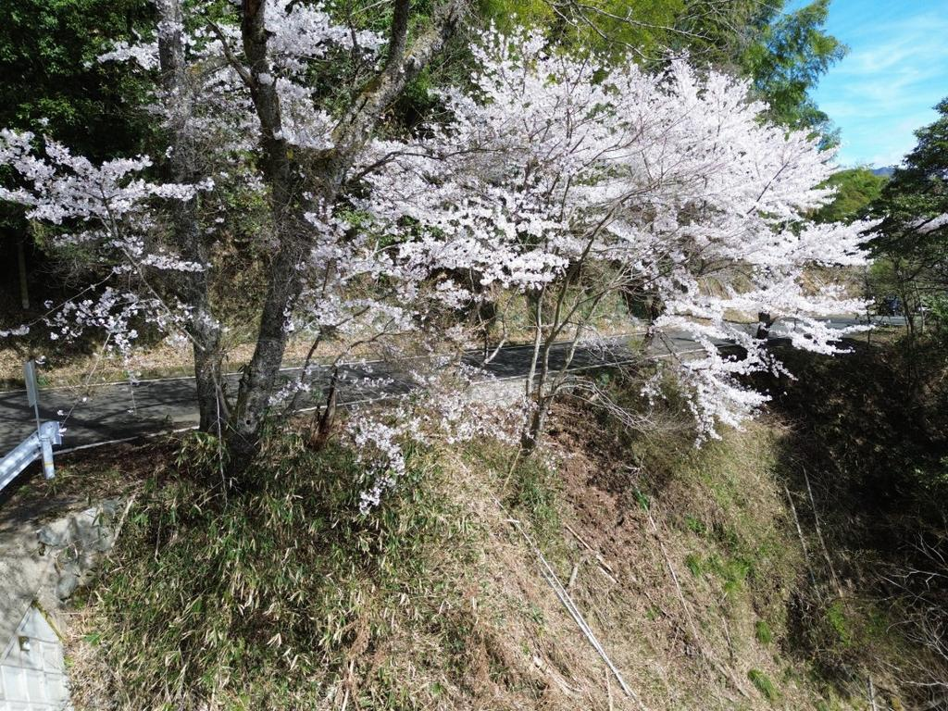 | №1

 | 令和8年度

 | 令和8年4月5日(日)

 | さわやか・ボランティアロード

 | 府道沿い 桜付近

 | 清掃

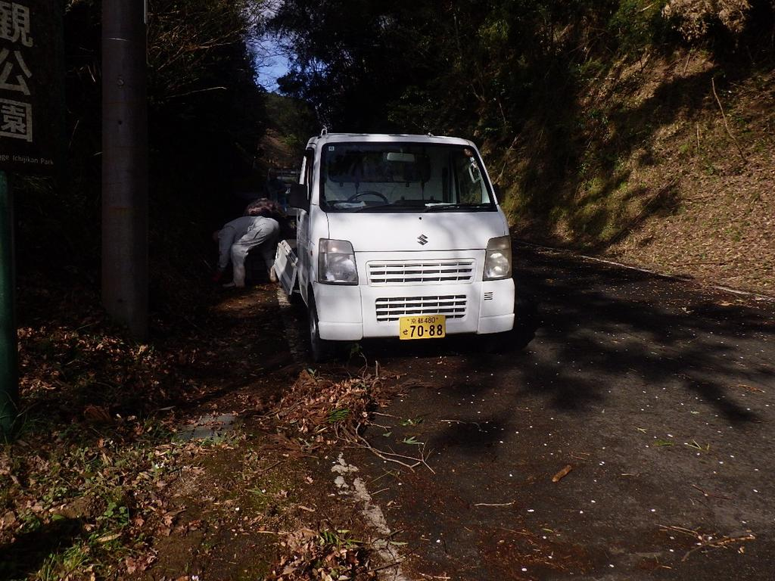 | №2

 | 同上

 | 府道 一字観公園入口付近

 | 清掃中

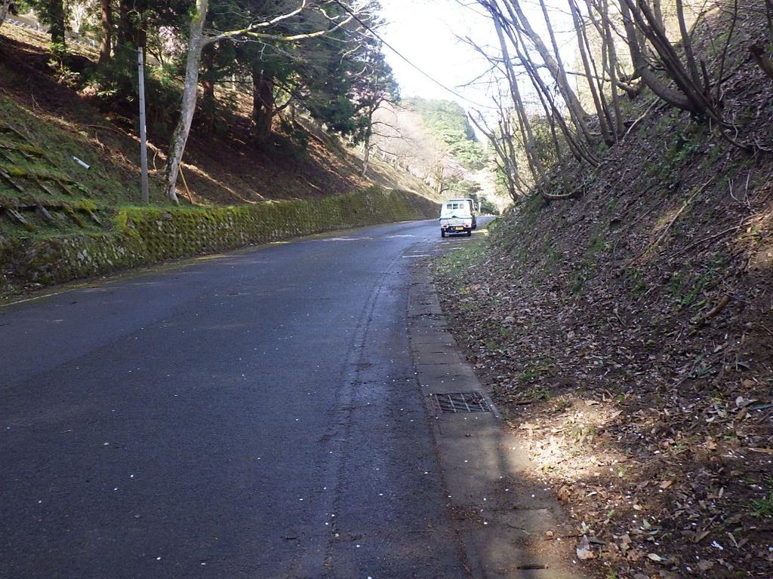 | №3

 | 同上

 | 府道 路肩

 | 清掃後

春3
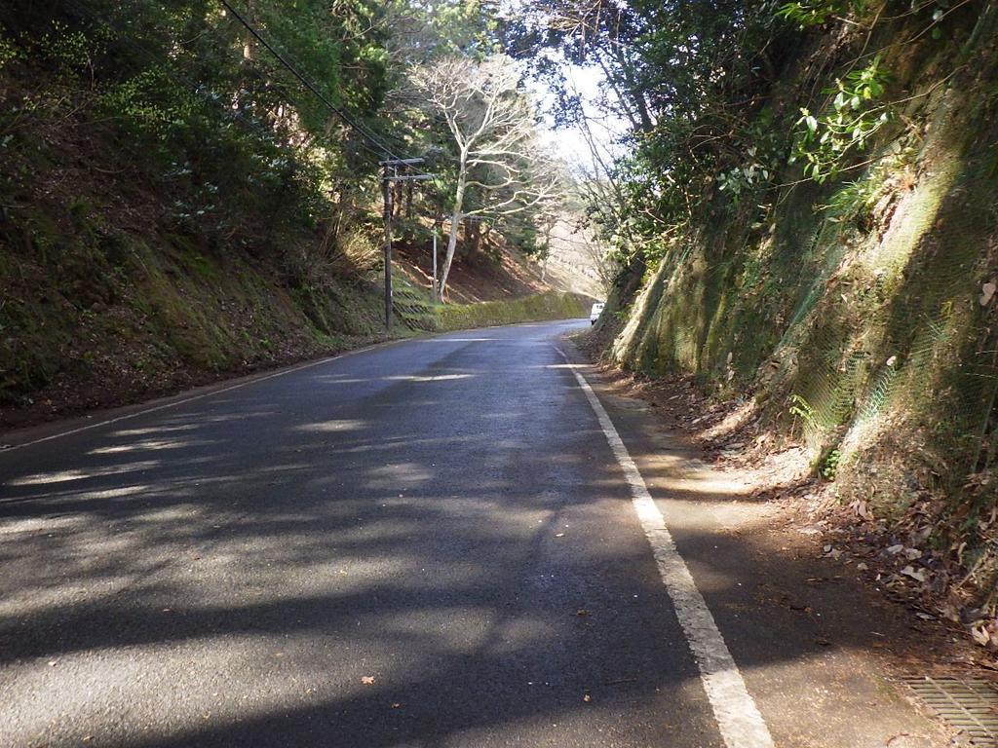 | №1

 | 令和8年度

 | 令和8年4月5日(日)

 | さわやか・ボランティアロード

 | 府道 路肩

 | 清掃後

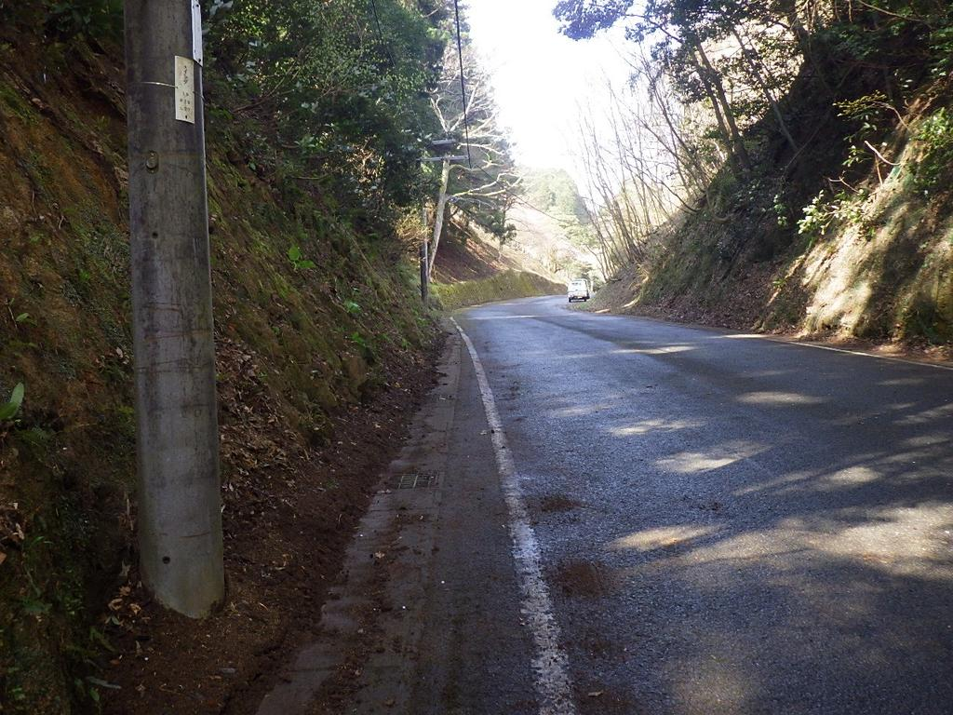 | №2

 | 同上

 | 府道 路肩

 | 清掃後

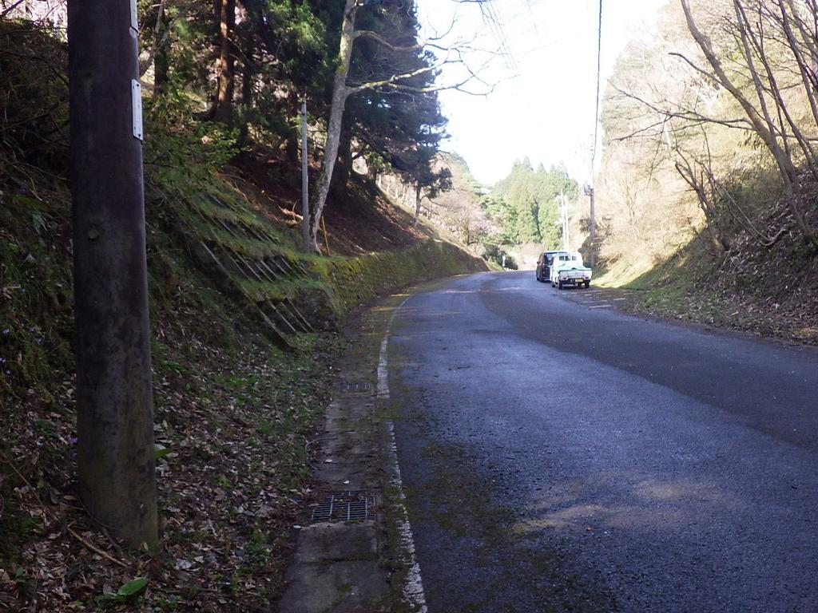 | №3

 | 同上

 | 府道 路肩

 | 清掃後

春4
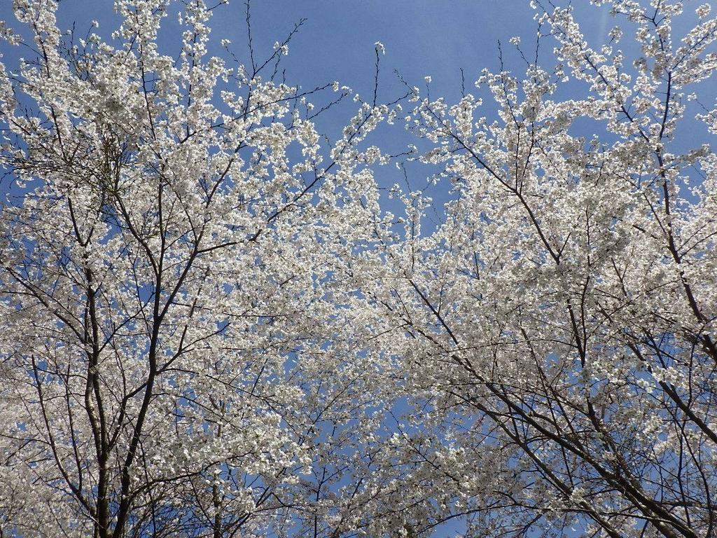 | №1

 | 令和8年度

 | 令和8年4月5日(日)

 | さわやか・ボランティアロード

 | 府道沿い 桜

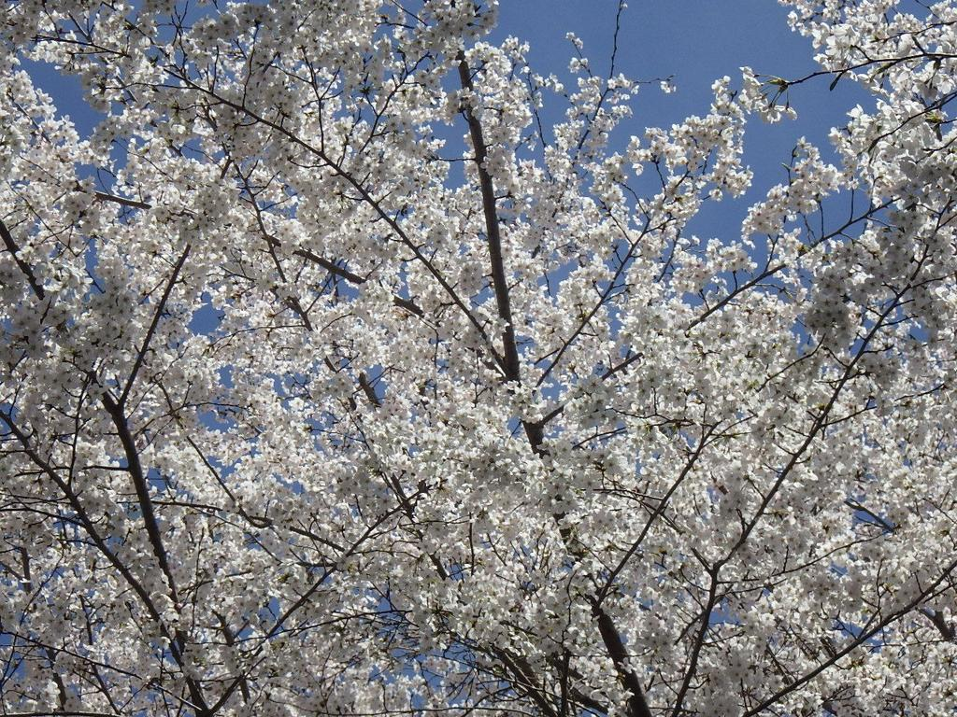 | №2

 | 同上

 | 府道沿い 桜

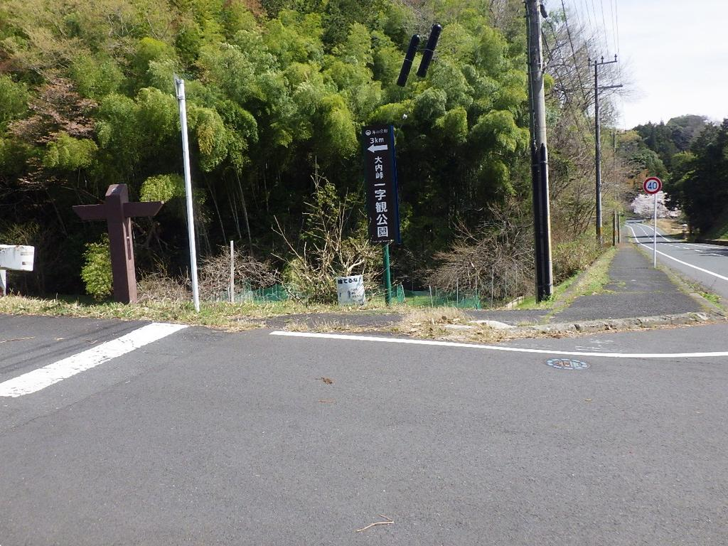 | №3

 | 同上

 | 府道 一字観公園案内看板

 | 交差点付近

春5
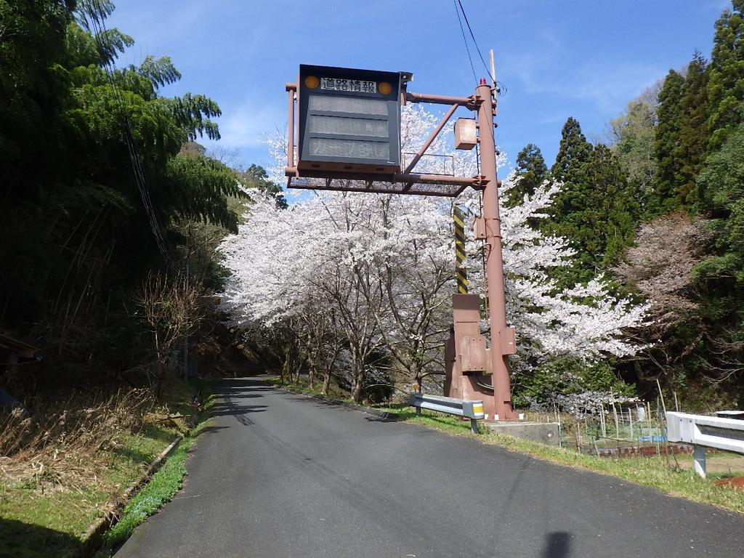 | №1

 | 令和8年度

 | 令和8年4月5日(日)

 | さわやか・ボランティアロード

 | 府道 道路情報板付近

 | 桜並木

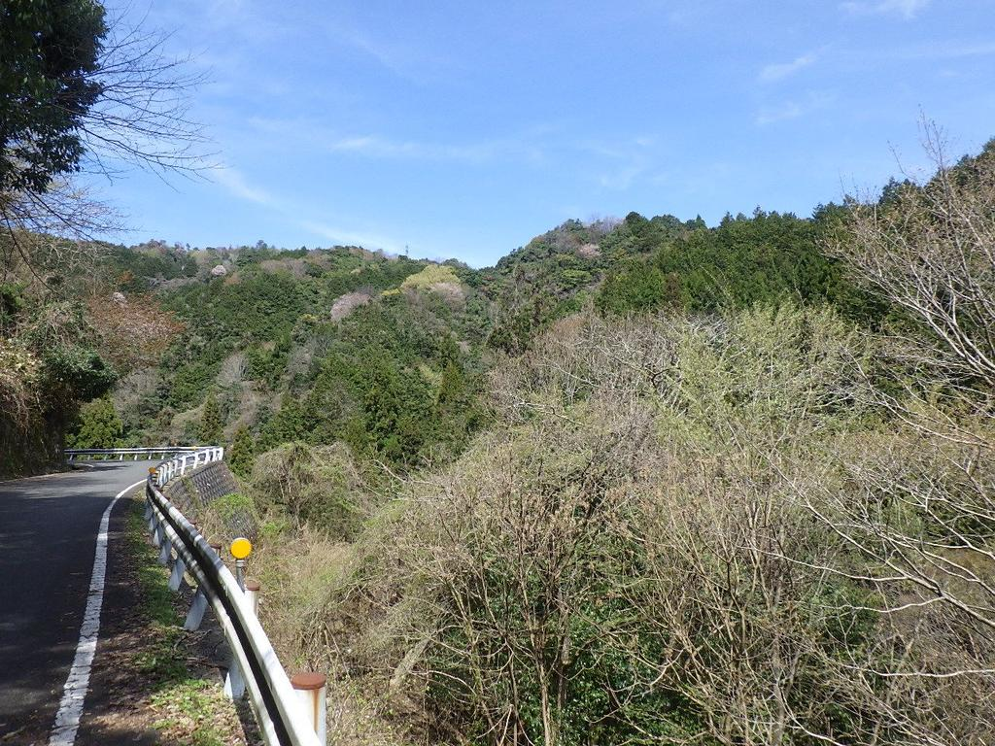 | №2

 | 同上

 | 府道 大内峠

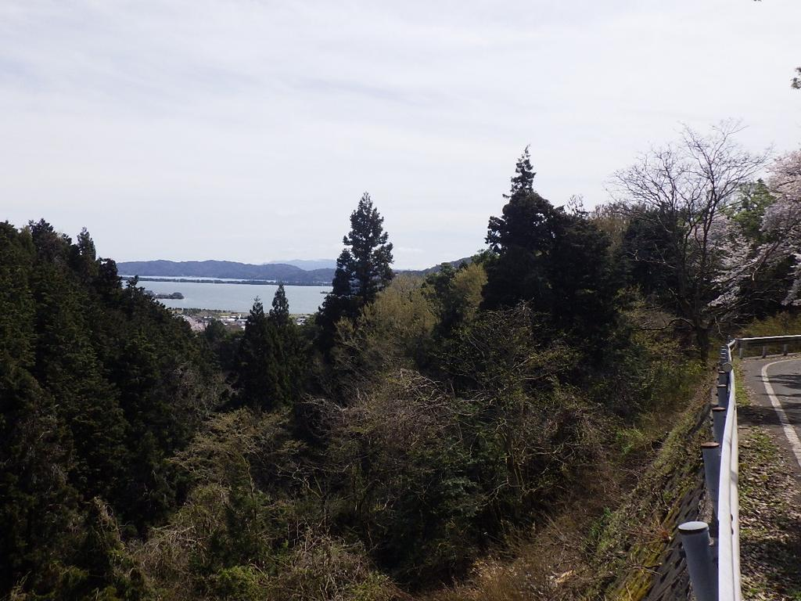 | №3

 | 同上

 | 府道より

 | 天橋立を望む

春6
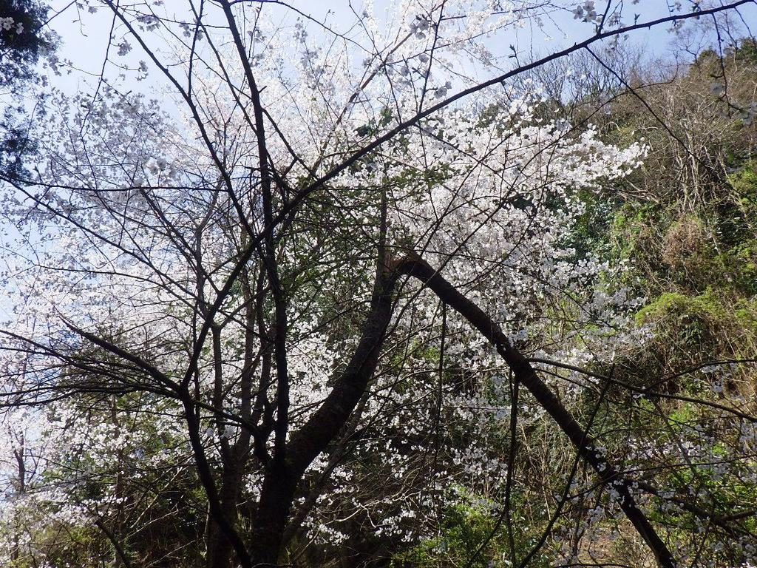 | №1

 | 令和8年度

 | 令和8年4月5日(日)

 | さわやか・ボランティアロード

 | 府道沿い 桜

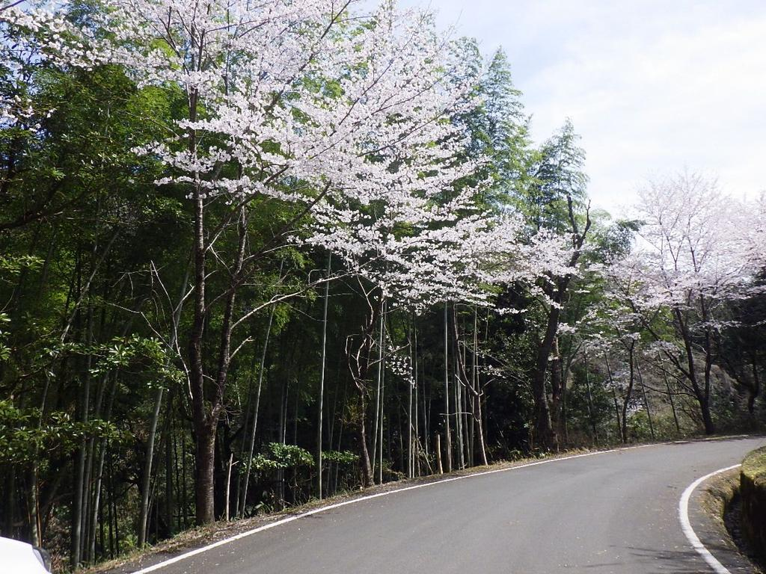 | №2

 | 同上

 | 府道沿い 桜並木

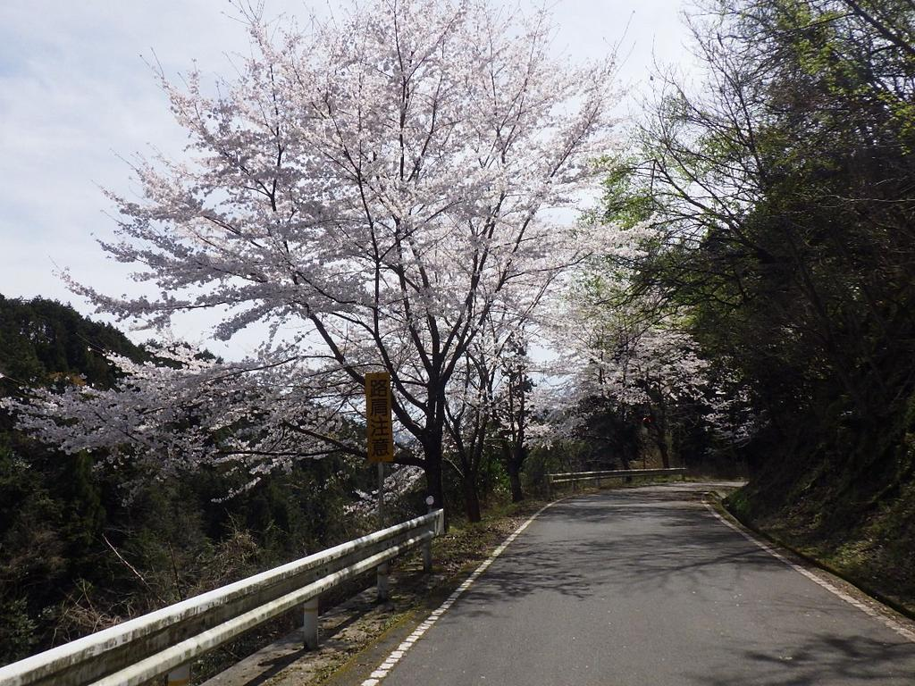 | №3

 | 同上

 | 府道沿い 桜並木

春7
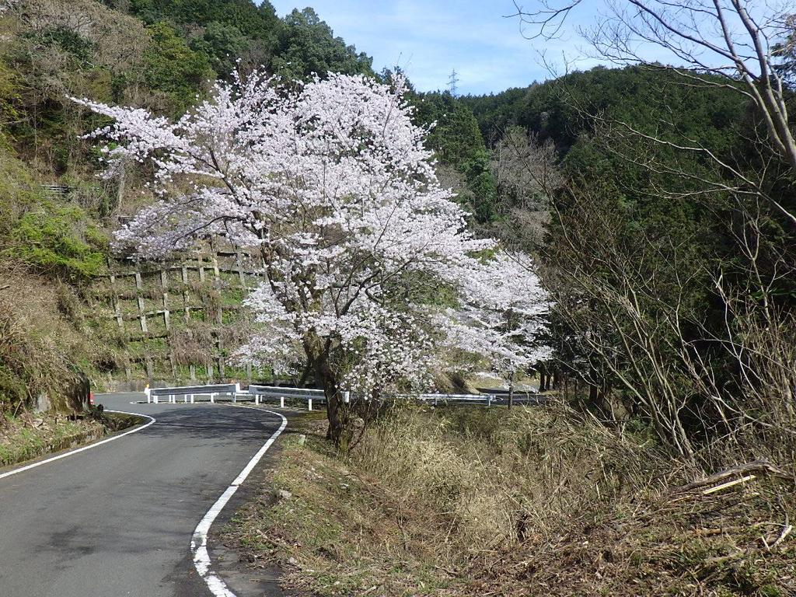 | №1

 | 令和8年度

 | 令和8年4月5日(日)

 | さわやか・ボランティアロード

 | 府道沿い 桜

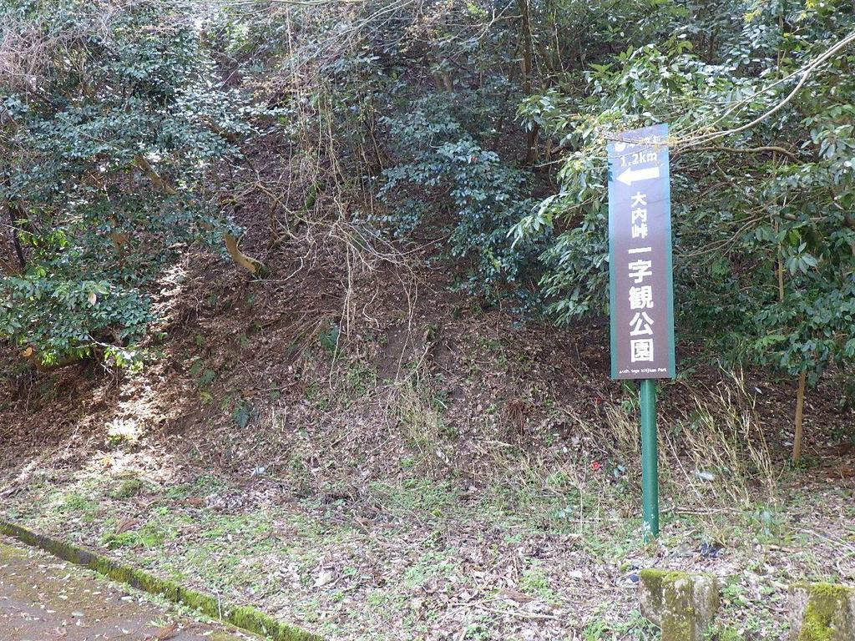 | №2

 | 同上

 | 府道 一字観公園案内看板

 | （1.2km地点）

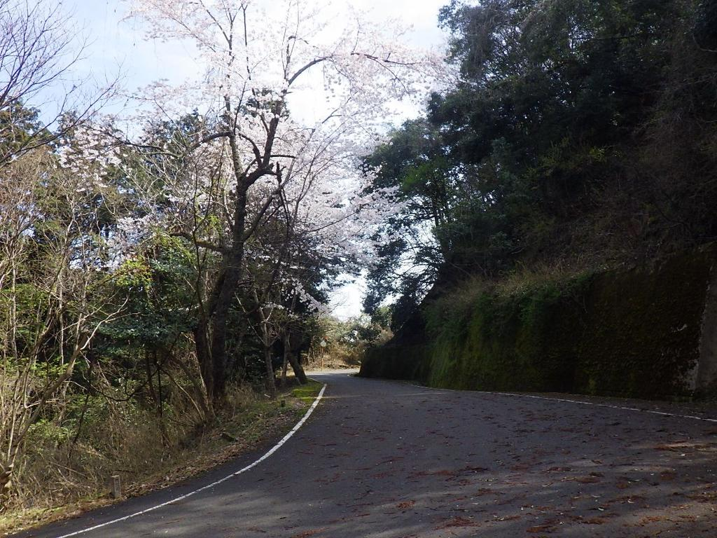 | №3

 | 同上

 | 府道 桜並木

春8
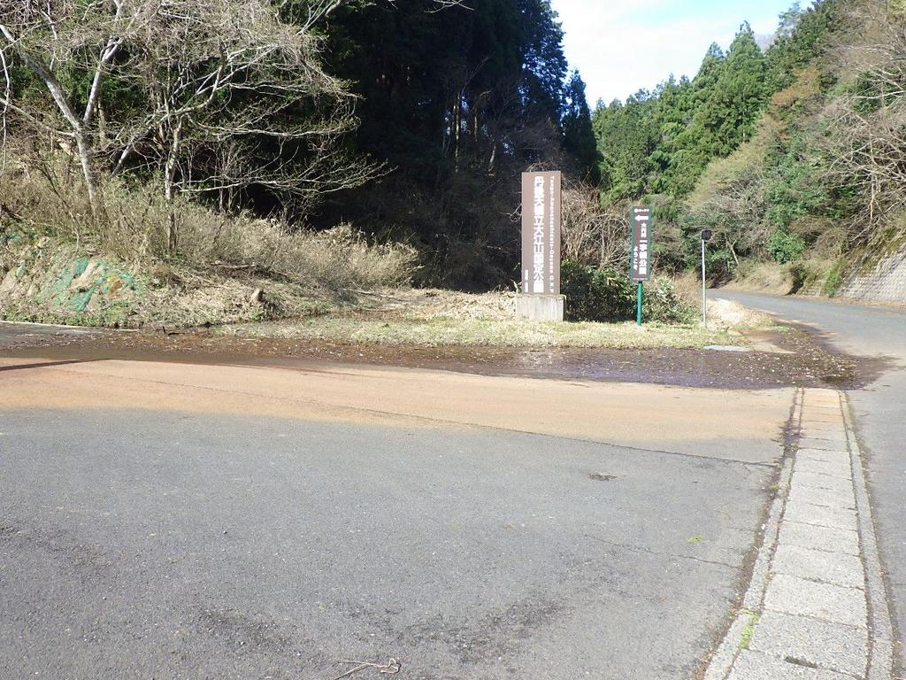 | №1

 | 令和8年度

 | 令和8年4月5日(日)

 | さわやか・ボランティアロード

 | 府道 国定公園看板前

 | 清掃後

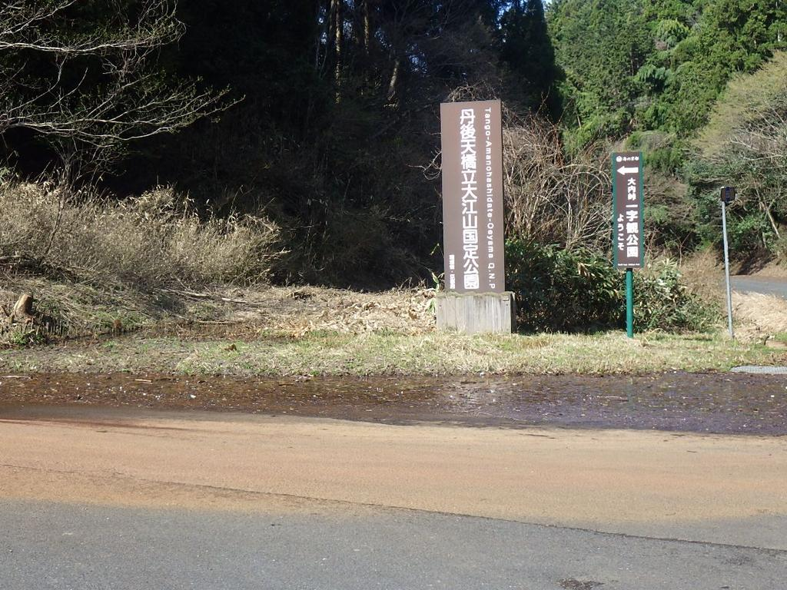 | №2

 | 同上

 | 府道 国定公園看板前

 | 清掃後

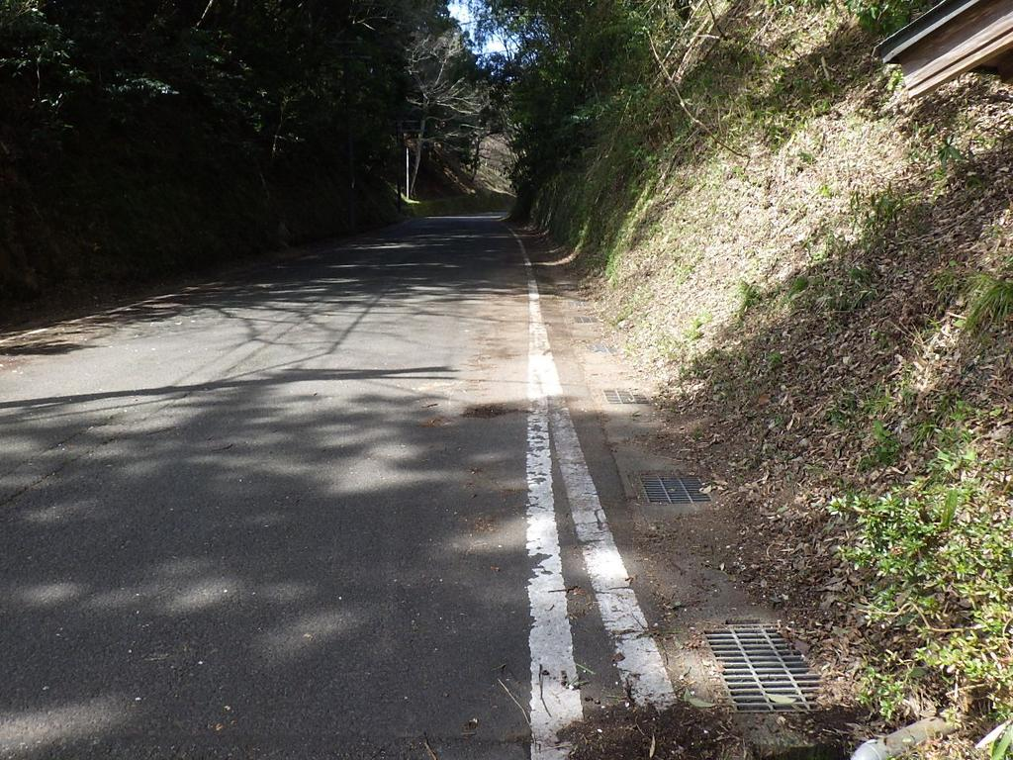 | №3

 | 同上

 | 府道 路肩

 | 清掃後

春9
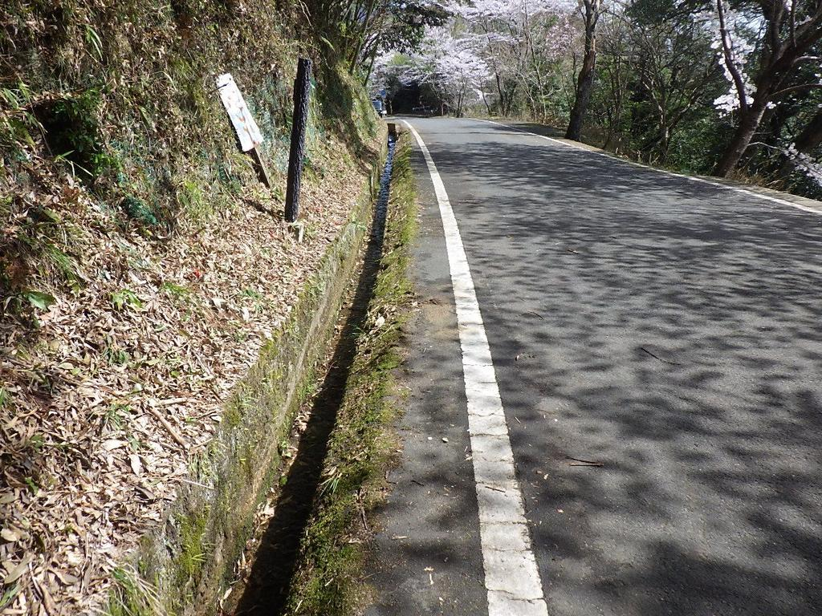 | №1

 | 令和8年度

 | 令和8年4月5日(日)

 | さわやか・ボランティアロード

 | 府道 側溝付近

 | 清掃後

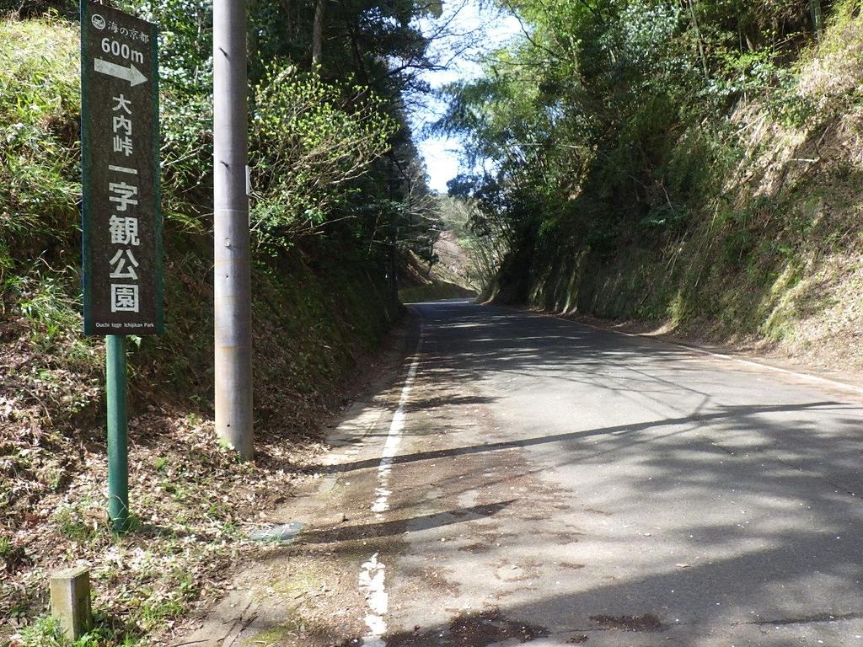 | №2

 | 同上

 | 府道 一字観公園案内看板

 | （600m地点）

令和8年夏1
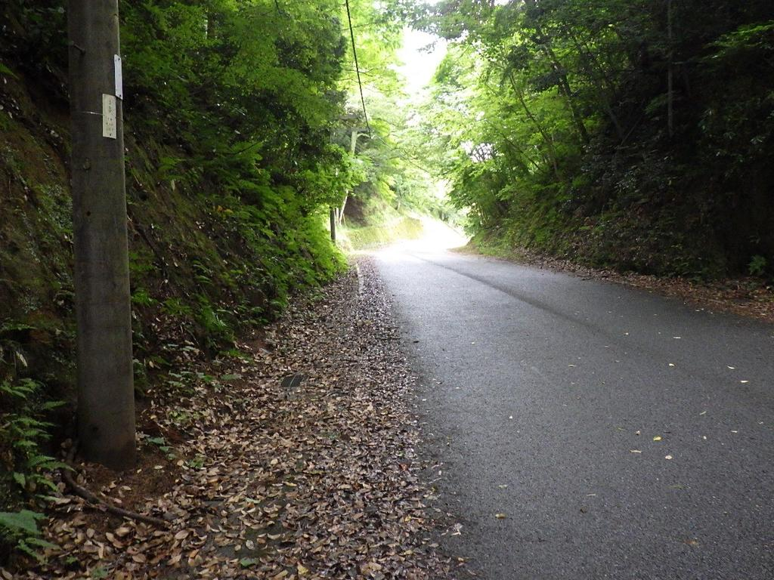 | №1

 | 令和8年度

 | 令和8年7月5日(日)

 | さわやか・ボランティアロード

 | 府道 路肩

 | 清掃前

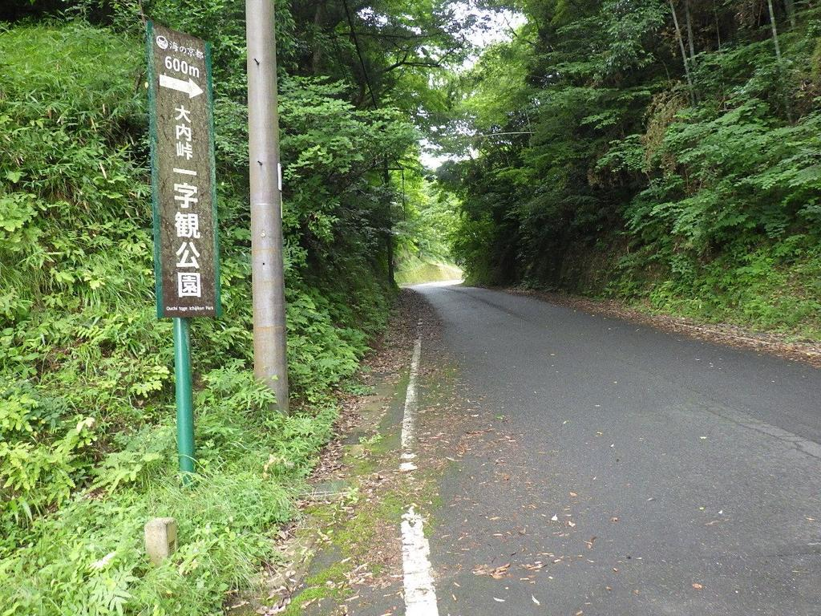 | №2

 | 同上

 | 府道 一字観公園案内看板（600m地点）

 | 清掃前

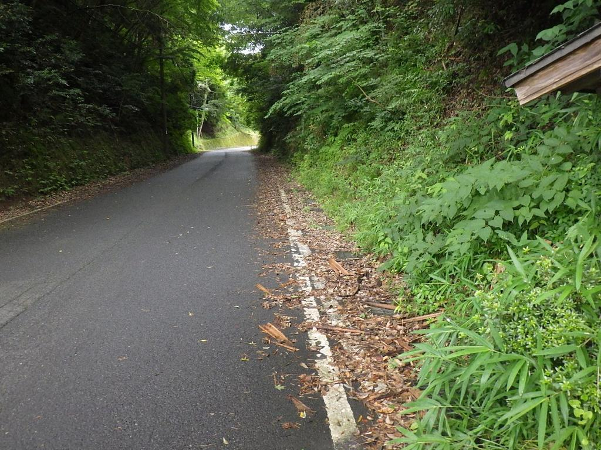 | №3

 | 同上

 | 府道 路肩

 | 清掃前

夏2
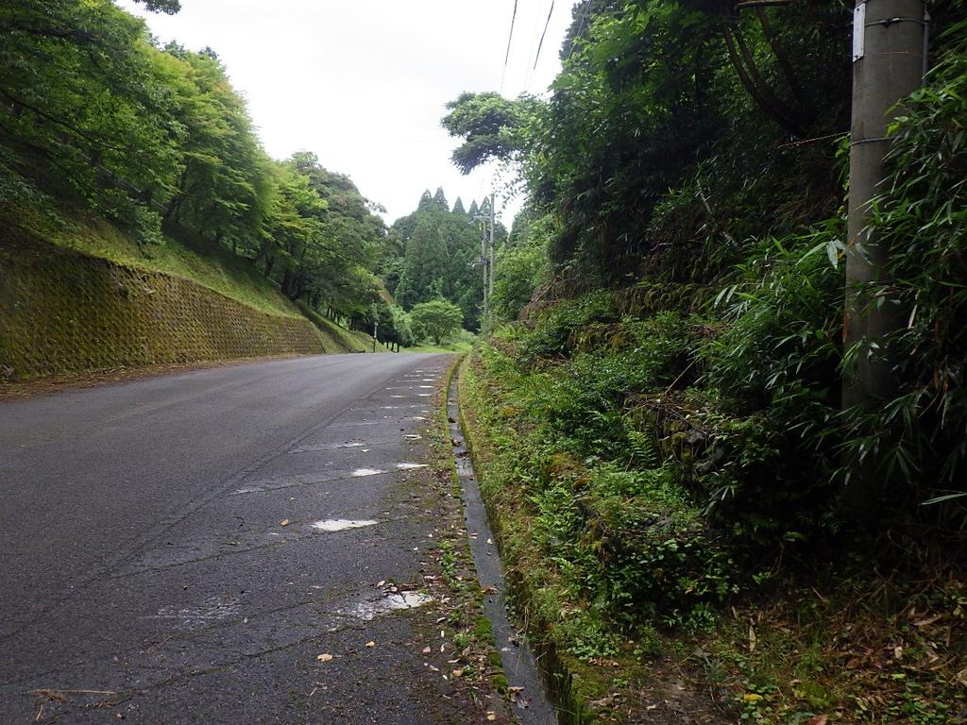 | №1

 | 令和8年度

 | 令和8年7月5日(日)

 | さわやか・ボランティアロード

 | 府道 路肩・側溝

 | 清掃前

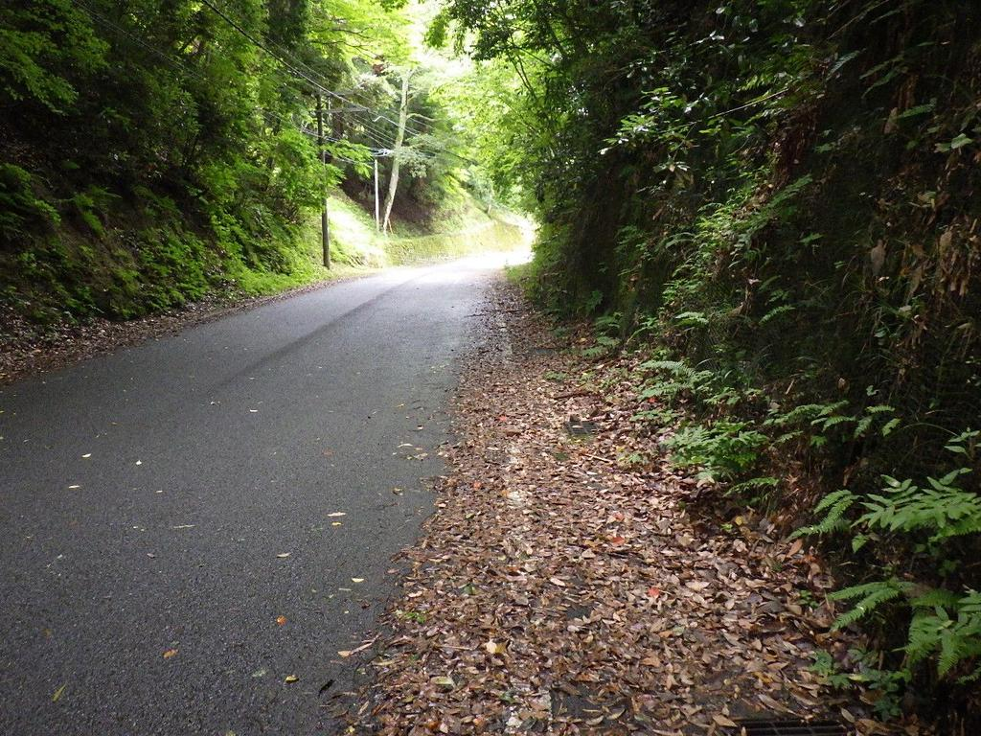 | №2

 | 同上

 | 府道 路肩

 | 清掃前

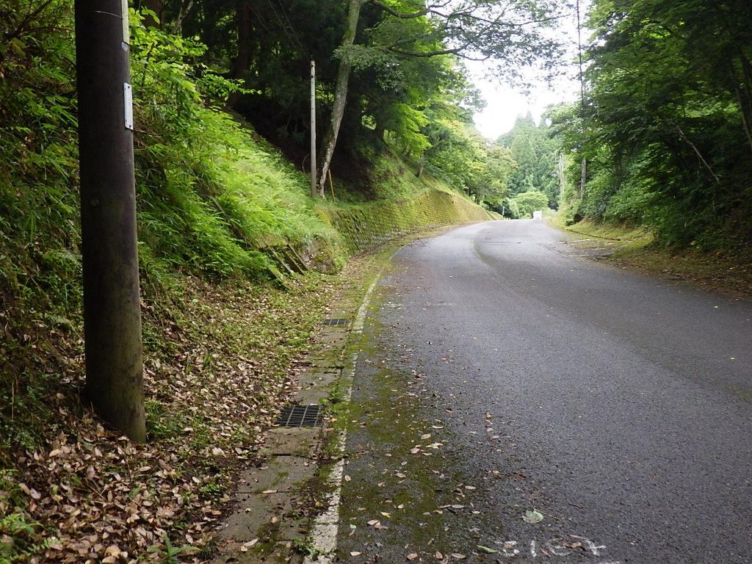 | №3

 | 同上

 | 府道 路肩

 | 清掃前

夏3
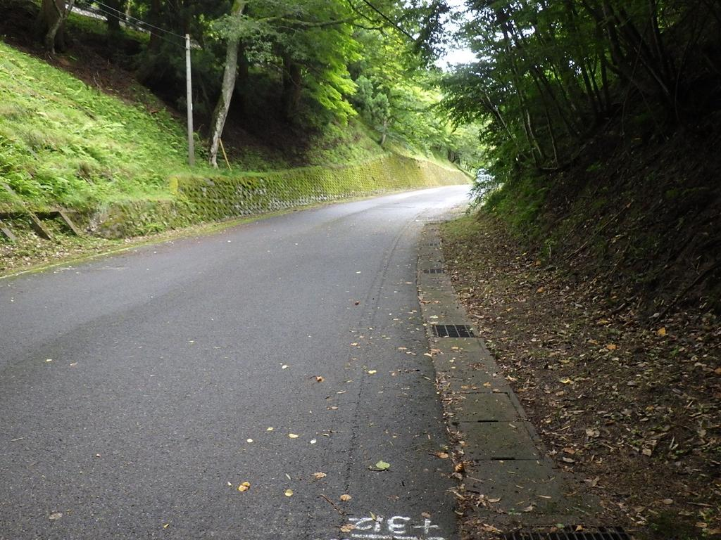 | №1

 | 令和8年度

 | 令和8年7月5日(日)

 | さわやか・ボランティアロード

 | 府道 路肩

 | 清掃前

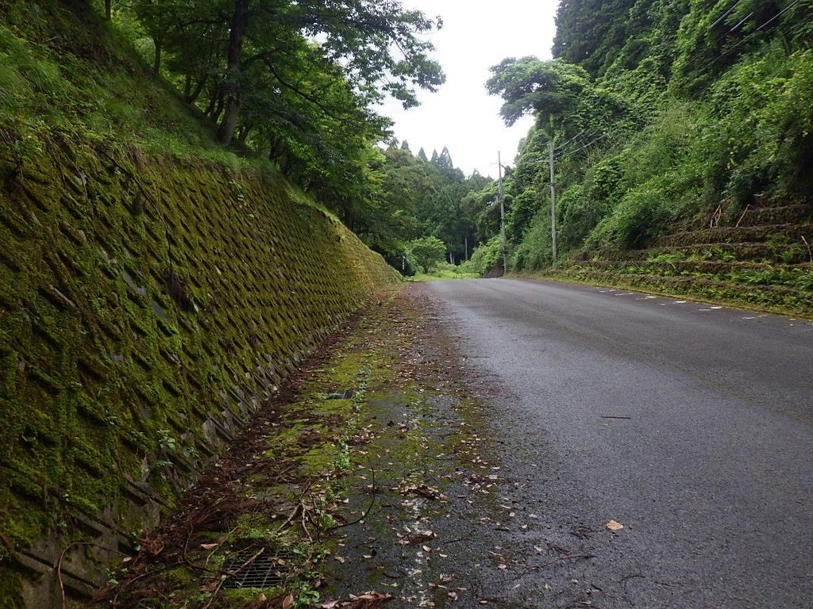 | №2

 | 同上

 | 府道 擁壁沿い路肩

 | 清掃前

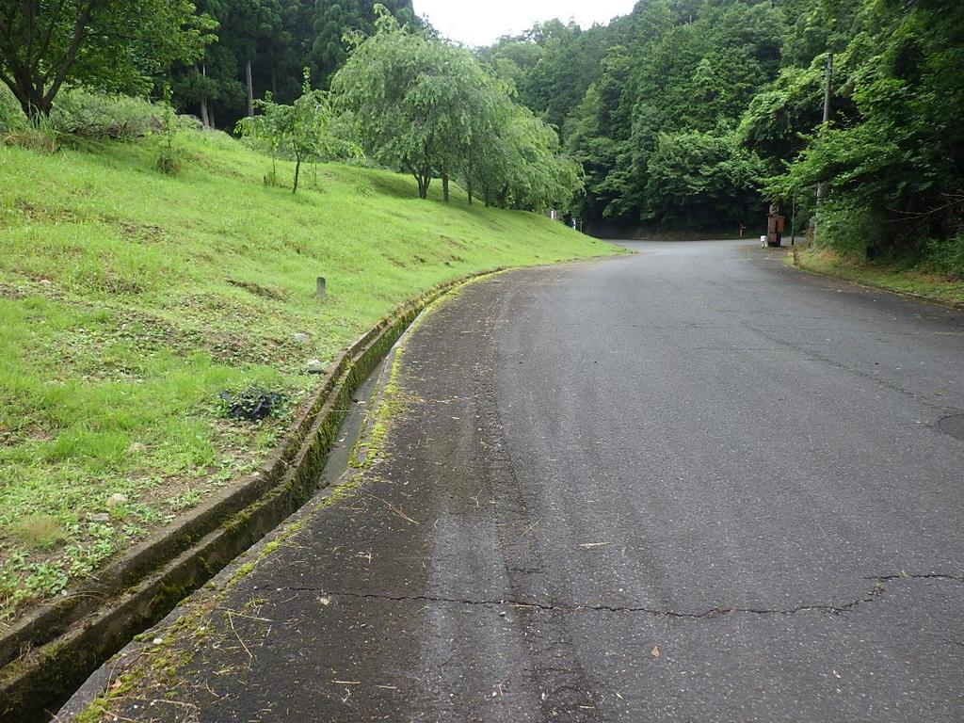 | №3

 | 同上

 | 府道 一字観公園入口付近

 | 側溝清掃後

夏4
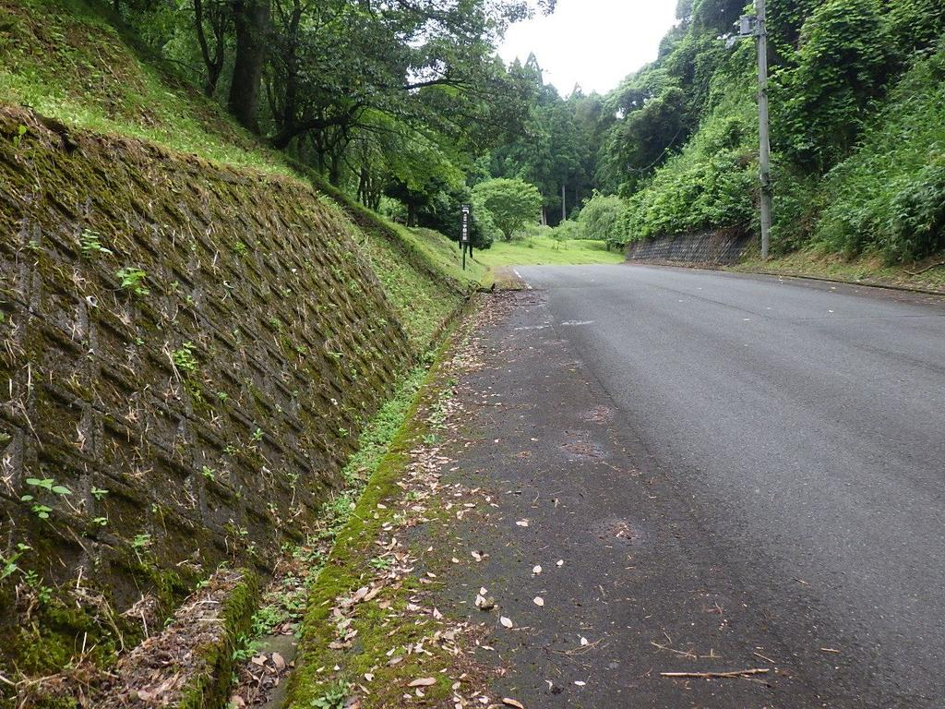 | №1

 | 令和8年度

 | 令和8年7月5日(日)

 | さわやか・ボランティアロード

 | 府道 擁壁沿い路肩

 | 清掃後

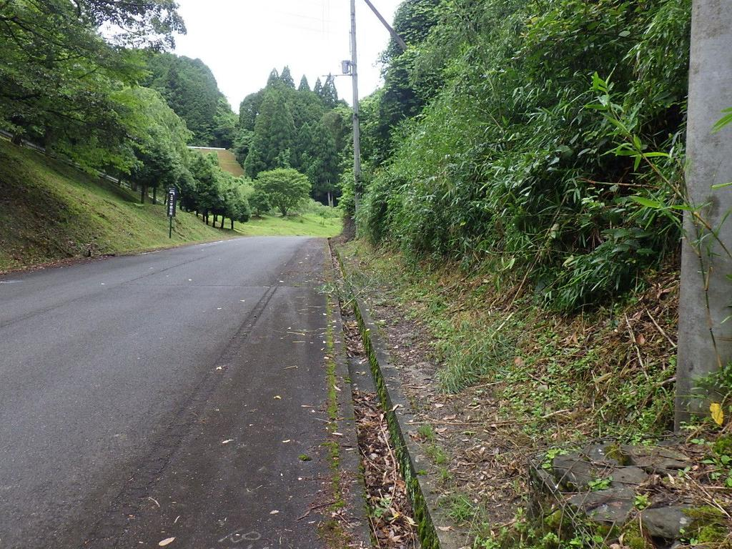 | №2

 | 同上

 | 府道 側溝

 | 清掃前

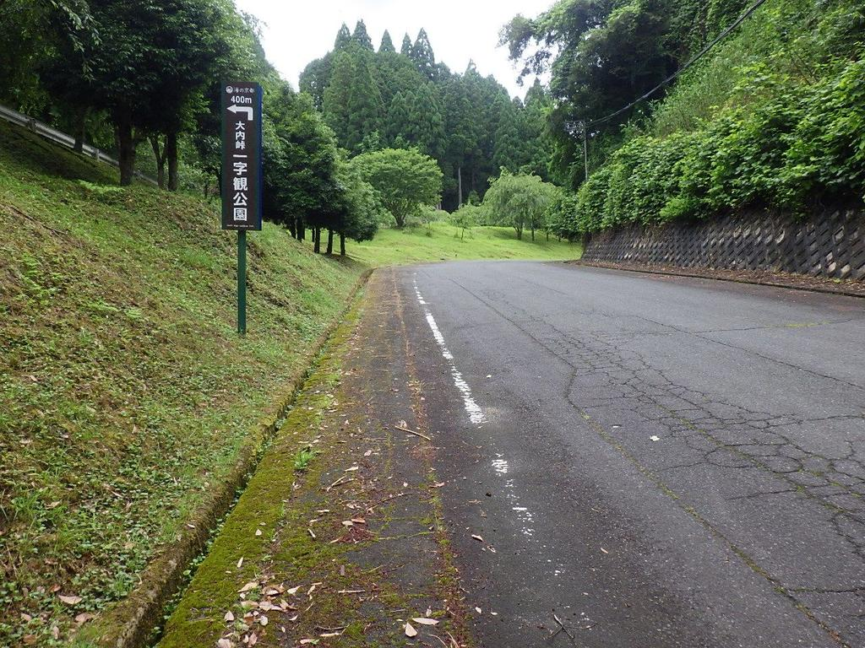 | №3

 | 同上

 | 府道 一字観公園案内看板（400m地点）

 | 清掃後

夏5
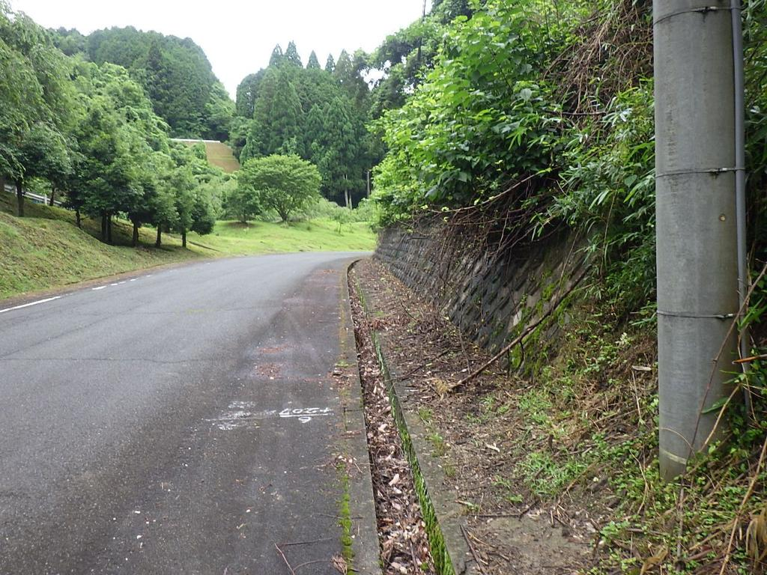 | №1

 | 令和8年度

 | 令和8年7月5日(日)

 | さわやか・ボランティアロード

 | 府道 側溝

 | 清掃前

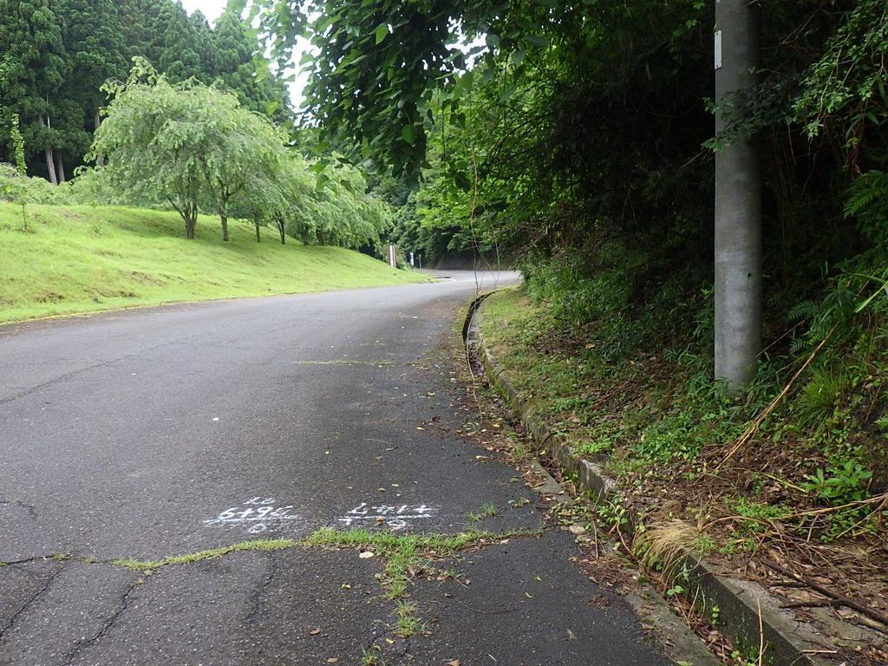 | №2

 | 同上

 | 府道 側溝

 | 清掃前

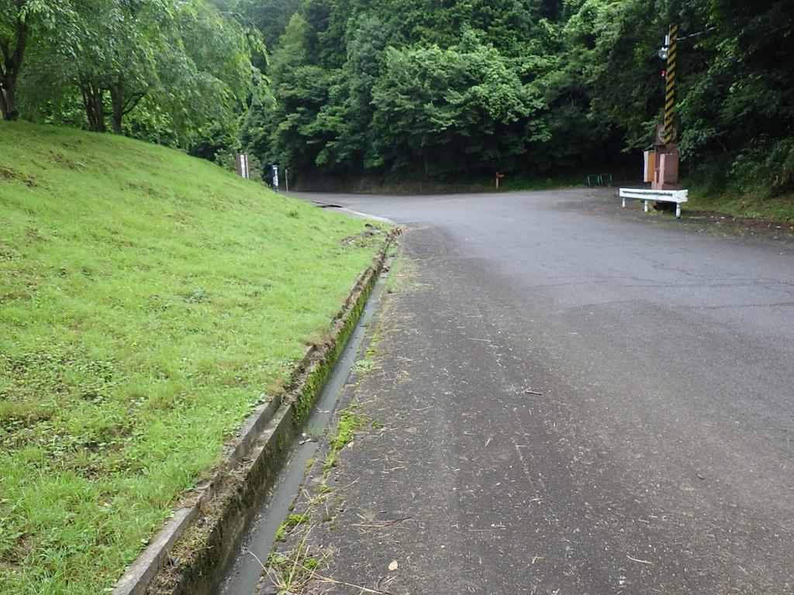 | №3

 | 同上

 | 府道 一字観公園入口付近

 | 側溝清掃後

夏6
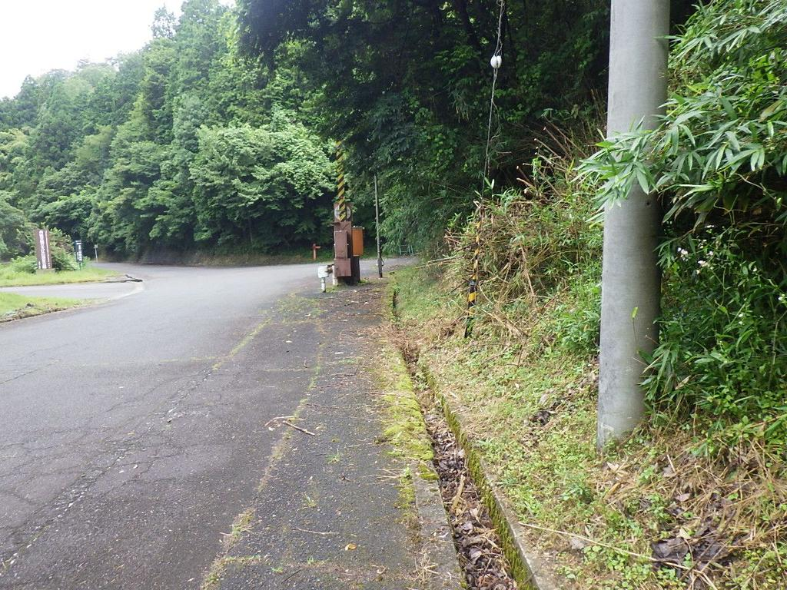 | №1

 | 令和8年度

 | 令和8年7月5日(日)

 | さわやか・ボランティアロード

 | 府道 一字観公園入口付近

 | 側溝清掃前

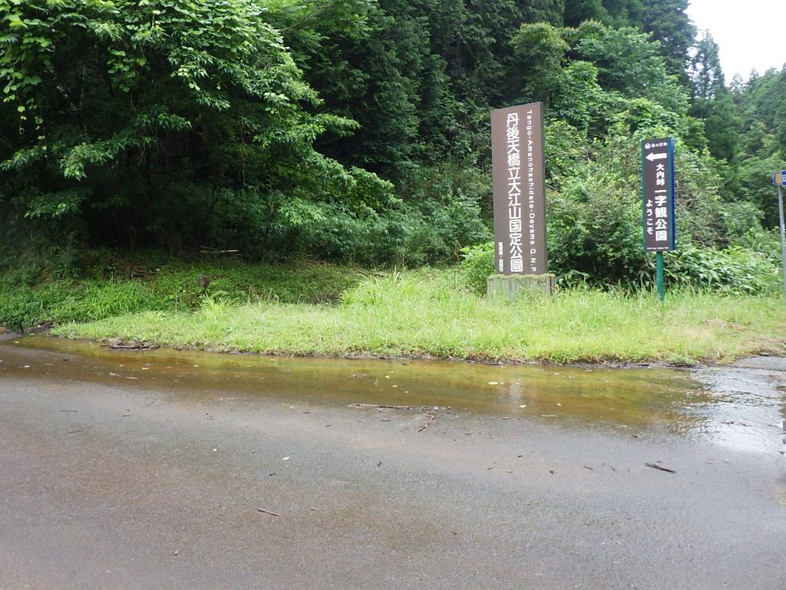 | №2

 | 同上

 | 府道 国定公園看板前

 | 清掃前

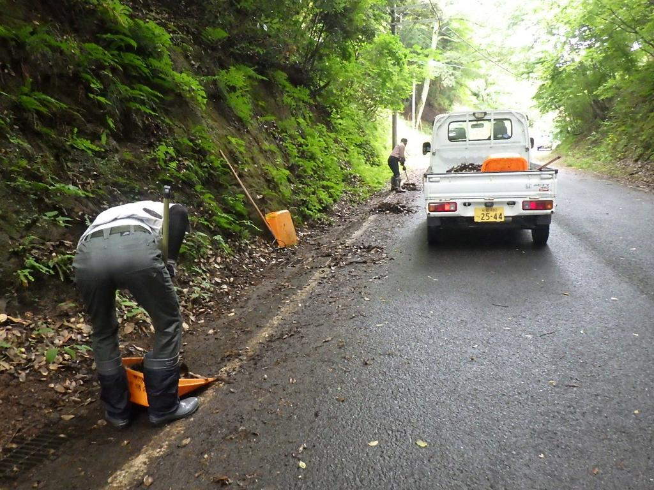 | №3

 | 同上

 | 府道 路肩

 | 清掃中

夏7
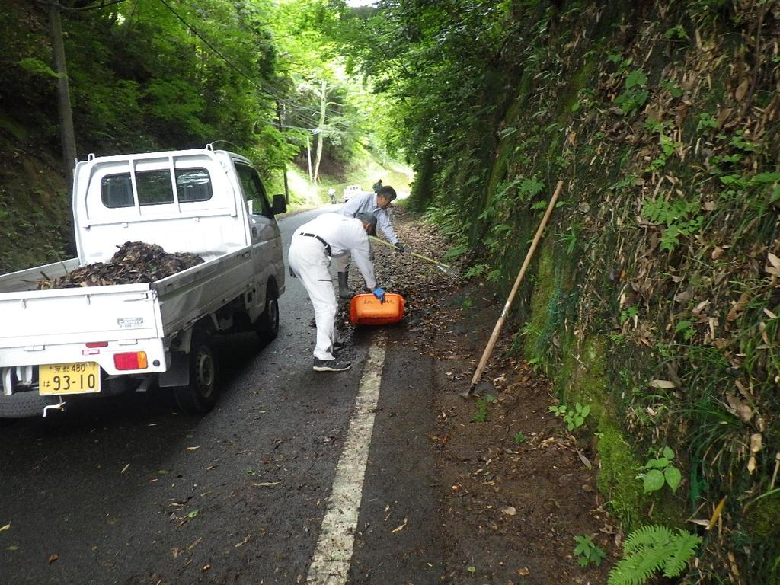 | №1

 | 令和8年度

 | 令和8年7月5日(日)

 | さわやか・ボランティアロード

 | 府道 路肩

 | 清掃中

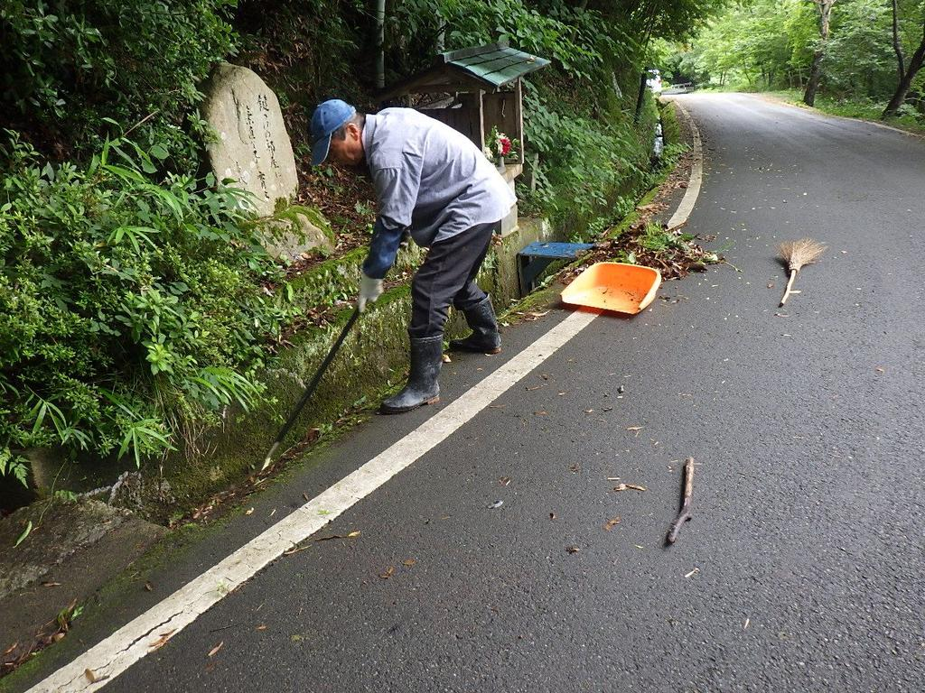 | №2

 | 同上

 | 府道 一服名水付近

 | 側溝清掃中

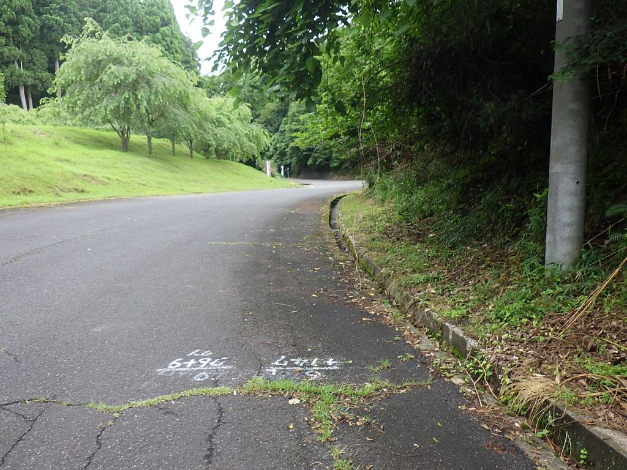 | №3

 | 同上

 | 府道 一字観公園入口付近

 | 側溝清掃後

夏8
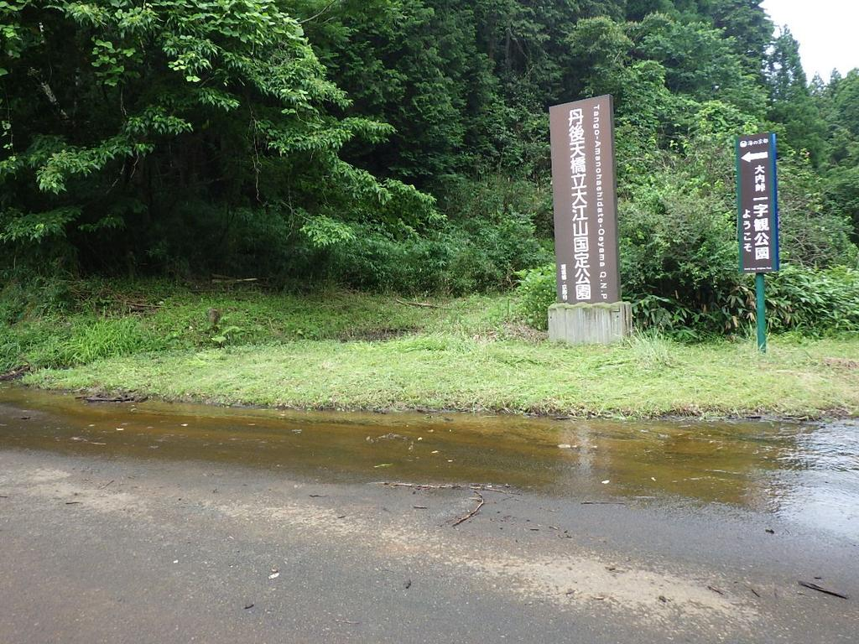 | №1

 | 令和8年度

 | 令和8年7月5日(日)

 | さわやか・ボランティアロード

 | 府道 国定公園看板前

 | 草刈清掃後

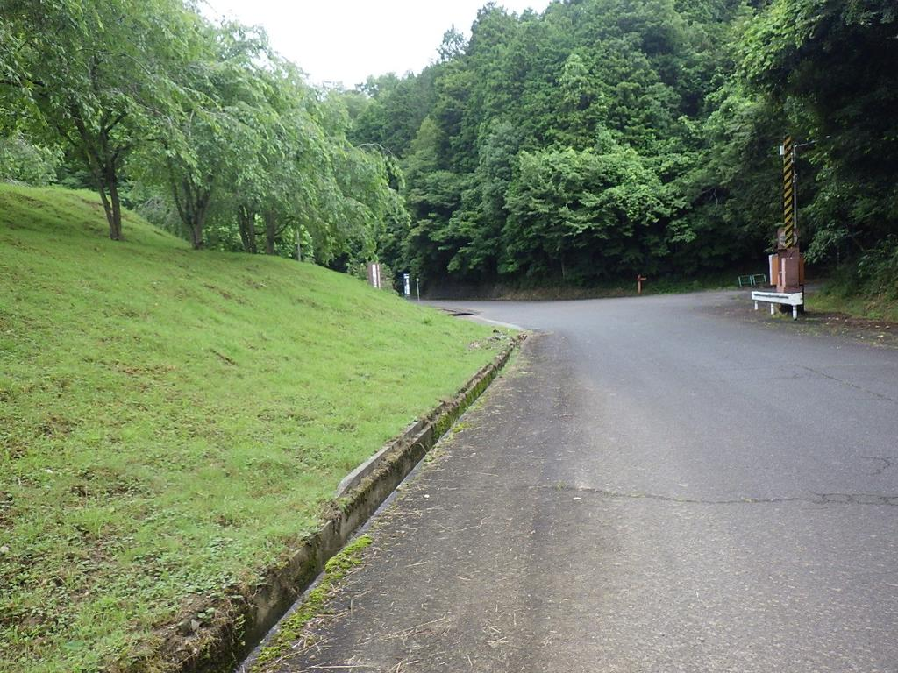 | №2

 | 同上

 | 府道 一字観公園入口付近

 | 側溝清掃後

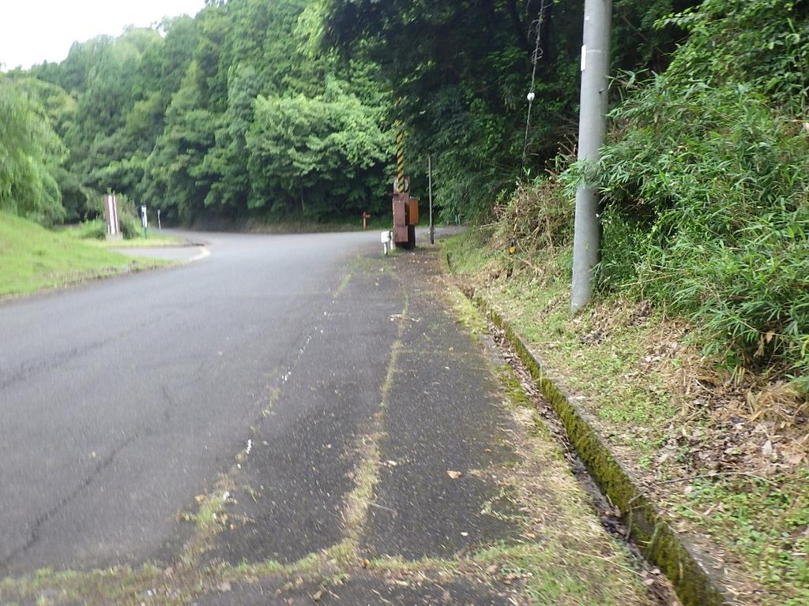 | №3

 | 同上

 | 府道 一字観公園入口付近

 | 側溝清掃後

夏9
 | №1

 | 令和8年度

 | 令和8年7月5日(日)

 | さわやか・ボランティアロード

 | 府道 一字観公園入口付近

 | 側溝清掃後

 | №2

 | 同上

 | 府道 擁壁沿い路肩

 | 清掃前

 | №3

 | 同上

 | 府道 一字観公園案内看板（400m地点）

 | 清掃後

夏10
 | №1

 | 令和8年度

 | 令和8年7月5日(日)

 | さわやか・ボランティアロード

 | 府道 側溝

 | 清掃前

 | №2

 | 同上

 | 府道 擁壁沿い路肩

 | 清掃後

 | №3

 | 同上

 | 府道 路肩

 | 草刈清掃後

夏11
 | №1

 | 令和8年度

 | 令和8年7月5日(日)

 | さわやか・ボランティアロード

 | 府道 路肩

 | 清掃後

 | №2

 | 同上

 | 府道 路肩・側溝

 | 清掃後

 | №3

 | 同上

 | 府道 路肩

 | 清掃前

夏12
 | №1

 | 令和8年度

 | 令和8年7月5日(日)

 | さわやか・ボランティアロード

 | 府道 路肩・集水桝

 | 清掃後

 | №2

 | 同上

 | 府道 路肩

 | 清掃前

 | №3

 | 同上

 | 府道 一字観公園案内看板（600m地点）

 | 清掃後

夏13
 | №1

 | 令和8年度

 | 令和8年7月5日(日)

 | さわやか・ボランティアロード

 | 府道 路肩

 | 清掃後

